4070203
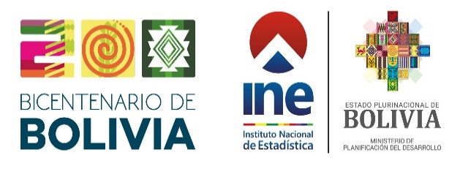

Cuadro Nº 4.07.02.03
BOLIVIA: GENERACIÓN DE ENERGÍA ELÉCTRICA, SEGÚN FUENTE, 2015 - 2024
(En giga watts hora)
FUENTE DE GENERACIÓN | 2015 | 2016 | 2017 | 2018 | 2019 | 2020 | 2021 | 2022 | 2023(p) | 2024(p)

TOTAL | 8,335 | 8,760 | 8,981 | 9,230 | 9,531 | 9,212 | 9,966 | 10,600 | 11,265 | 11,705

Hidroeléctrica | 2,440 | 1,716 | 2,230 | 2,606 | 3,245 | 2,939 | 3,233 | 2,848 | 2,319 | 2,853
Termoeléctrica | 5,822 | 6,947 | 6,645 | 6,366 | 5,884 | 5,831 | 6,085 | 6,675 | 7,817 | 7,721
Energía Alternativa (Solar - Eólica) | 11 | 35 | 61 | 181 | 253 | 308 | 466 | 787 | 846 | 845
Biomasa | 62 | 62 | 45 | 77 | 150 | 133 | 183 | 289 | 283 | 287
Fuente: Autoridad de Fiscalizacion y Control Social de Electricidad
Instituto Nacional de Estadística
(p) Preliminar

